Zé Planilha
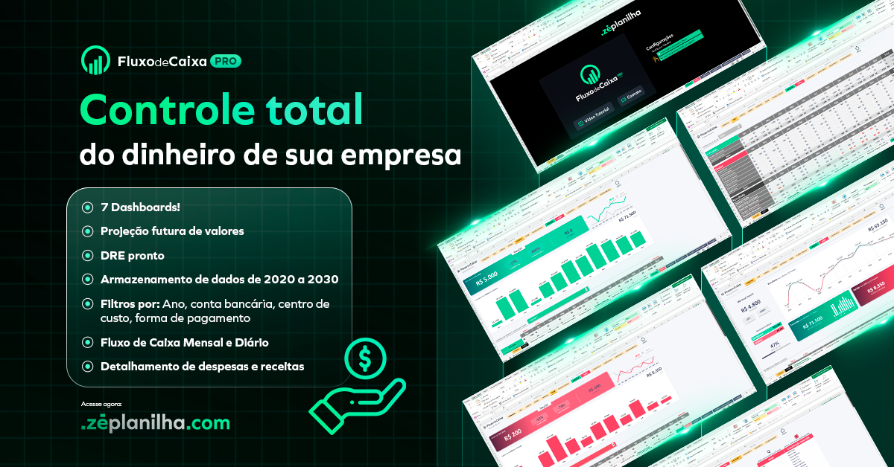

Abrir Dashboard

Conhecer a planilha de Fluxo de Caixa PRO
Acessar site Zé Planilha

Dashboard
NOME EMPRESA
INFORMAÇÃO EMPRESA
HOME
DADOS

Pedidos Aceitos
215
Pedidos em Trânsito
30
Pedidos Entregues
30

 | R$ 8,500
 | R$ 16,500
34%
Meta Mensal
Faturamento Mensal

JAN | 12,331
FEV | 9,865
MAR | 11,326
ABR | 10,132
MAI | 11,323
JUN | 13,231
JUL | 12,564
AGO
SET
OUT
NOV
DEZ

R$ 8.500

Atual

Dados
Insira aqui seus dados

Box 1 |  | Box Destaque |  |  | Gráfico

Título | Pedidos Aceitos | Título | Meta Mensal |  | Título | Faturamento Mensal
Quantidade | 215 | Atual | R$ 8,500 | 34%
 |  | Restante | R$ 16,500 | (não alterar)
Box 2 |  | Meta | R$ 25,000 |  | JAN | FEV | MAR | ABR | MAI | JUN | JUL | AGO | SET | OUT | NOV | DEZ
 |  |  |  |  | 12,331 | 9,865 | 11,326 | 10,132 | 11,323 | 13,231 | 12,564
Título | Pedidos em Trânsito
Quantidade | 30
ABRIR DASHBOARD
Box 3

Título | Pedidos Entregues
Quantidade | 30

